画面
機能設計書 |  | システム名 | プロジェクト名 | 登録日付 | 更新日付
 |  | Biz-X POTTS
画面レイアウト |  | サブシステム名 | 機能名名 | 登録担当者 | 更新担当者
 |  | システム | ログイン

 | 画面レイアウト

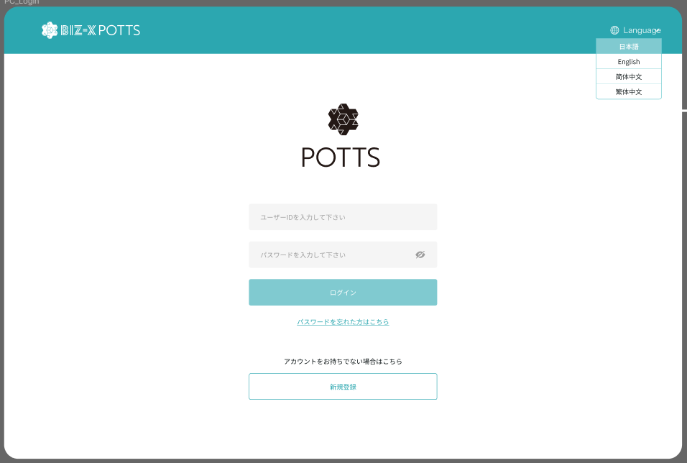

送信

新しパスワード

新しパスワードの再入力

リセット

画面 (SP)
機能設計書 |  | システム名 | プロジェクト名 | 登録日付 |  | 更新日付
 |  | Biz-X POTTS
画面レイアウト |  | サブシステム名 | 機能名名 | 登録担当者 |  | 更新担当者
 |  | システム | ログイン

 | 画面レイアウト

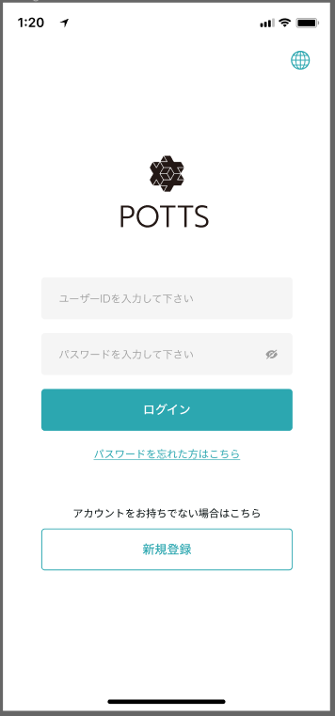
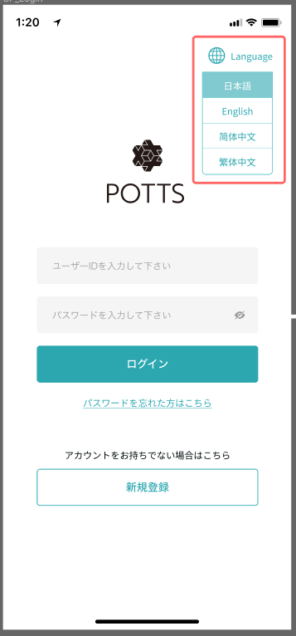

 |  |  |  |  | 点击多语言，展开下拉框
 |  |  |  |  | 【language】表示

新パスワードを入力してください

新パスワードを再入力してください

送信
リセット

画面項目定義 (SP)
機能設計書 |  |  | システム名 |  |  |  | プロジェクト名 |  |  |  |  |  | 登録日付 |  |  | 更新日付
 |  |  | Biz-X POTTS
画面項目定義 |  |  | サブシステム名 |  |  |  | 機能名名 |  |  |  |  |  | 登録担当者 |  |  | 更新担当者
 |  |  | システム |  |  |  | ログイン

No | 項目名 | ID | 種類 | 属性 | DB 桁数 | 画面 桁数 | IO | タブ | 必須 | 表示 | 配置 | IME | ref | chk | 書式 |  | 概要 | 登録時仕様 |  | 更新時仕様
 |  |  |  |  |  |  |  |  |  |  |  |  |  |  |  |  |  | 取得元 | 仕様 | 取得元 （照会/削除も同様） | 仕様

PC端参照
 | ログイン
 | ユーザーID |  |  |  |  |  |  |  | 〇 |  |  |  |  |  |  |  |  | supabase-user | email
 | パスワード |  |  |  |  |  |  |  | 〇 |  |  |  |  |  |  |  |  | supabase-user | encrypted_password

 | パスワード忘れる
 | ユーザーID |  |  |  |  |  |  |  | 〇 |  |  |  |  |  |  |  |  | supabase-user | email

 | リセット
 | 新パスワード |  |  |  |  |  |  |  | 〇 |  |  |  |  |  |  |  |  | supabase-user | encrypted_password
 | 新パスワード再入力 |  |  |  |  |  |  |  | 〇 |  |  |  |  |  |  |  |  | supabase-user | encrypted_password

イベント仕様 (SP)
機能設計書 |  |  | システム名 |  | プロジェクト名 | 登録日付 |  | 更新日付
 |  |  | Biz-X POTTS
イベント仕様 |  |  | サブシステム名 |  | 機能名名 | 登録担当者 |  | 更新担当者
 |  |  | システム |  | ログイン

PC端参照
No | 対象 | イベント |  | 処理内容 |  |  | 備考
1 |  | 画面初期 |  | 默认显示日语
2 |  | 登录 |  | 输入用户名和密码点击登录按钮进行登录 |  |  | 使用表：auth：user 关联表：public：user
3 |  | 忘记密码 |  | 点击忘记密码，跳转到忘记密码页面，输入账号，点击确定，会给账户发送重置密码邮件。邮件中点击链接跳转后，重置密码页面。输入两遍新密码。点击确定更新密码 更新链接只能点击一次 |  |  | 使用表：auth：user
4 |  | 新规登录 |  | 跳转到注册页面

